Sheet1
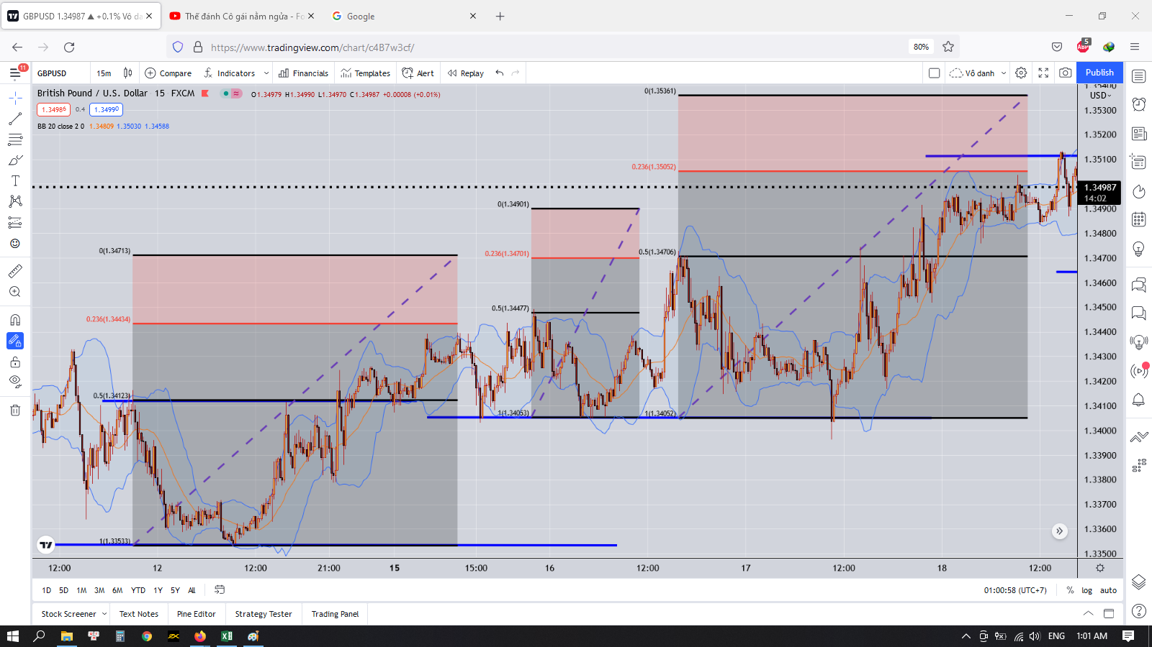
Vấn đề khi vào lệnh

Người thực hiện: |  |  | thangbk236
Ngày lên kế hoạch: |  |  | 18/11/2021

Bản kế hoạch này sẽ được cập nhật theo đường link github |  |  |  | https://github.com/thangbk236/QuanTriFx
Mỗi người nên tự tạo ra bản kế hoạch trade cho riêng mình
Chưa kiếm được tiền từ thị trường nên phải đi viết tài liệu để quản trị rủi cho cho những người mới bắt đầu

Donate USDT Binance Smart Chain (BEP20) |  |  | 0xed05b97f46e60a7a65605eaba9a4b502d32f9510

Nội dung |  |  | Xây dựng bản kế hoạch vào lệnh FX |  |  | Lĩnh ngộ tinh túy thị trường

 | Việc chúng ta phân tích thị trường một cách cực kỳ kỹ lưỡng nhưng đến khi vào lệnh thì thị trường đảo chiều
 | Vậy lý do là do đâu
 | Đơn giản là khi mô hình giá đã hình thành thì thị trường đã chạy xong con sóng đó rồi
 | Việc chúng ta phân tích được ra mô hình đó là quá muộn
 | Lúc vào lệnh khi con sóng kết thúc thì khác gì việc mua đỉnh bán đáy đâu
 | Cá mập biết chúng ta đang làm gì và sẽ thực hiện việc giăng lưới để đánh chén chúng ta
 | Việc các nhà xuất bản phát hành sách về phân tích chỉ đúng đến 90% thôi
 | Đó là những gì mà cá mập muốn chúng ta được thấy
 | Chúng ta sẽ làm theo những gì được sách dạy
 | Chúng ta vẫn sẽ có lợi nhuận
 | Nhưng khi chúng ta no say và đang ngủ quên trên chiến thắng thì cá mập sẽ hốt chúng ta một mẻ
 | Vì vậy chúng ta phải tìm ra 10% bí mật còn lại của thị trường, những thứ mà không được nói trên sách vở

 | Những gì chúng ta đã biết
 |  | Điểm vào lệnh | entry
 |  | Điểm cắt lỗ | stoploss
 |  | Điểm chốt lời | take profit

 |  | Các loại nến

 |  | Các mô hình nến

 |  | Các công cụ chỉ báo
 |  |  | Indicator

 |  | Đa khung thời gian
 |  |  | M,H,D,W…

 |  | …

 | Ok ok
 |  | Thế ta biết điểm vào lệnh như thế nào
 |  | Điểm cắt lỗ đặt ở đâu
 |  | Điểm chốt lời đặt ở đâu

 |  | Hay cứ vào lệnh tào lao
 |  | Thích thì đặt stoploss
 |  | Không thích thì không đặt
 |  | Takeprofit đặt mà để đạt được một mức lợi nhuận siêu khủng
 |  | Tỷ lệ RR đạt 1:10 hay thậm Chí 1:20, 1:30….
 |  | Đúng là ảo ma Canada
 |  | Thế này khác gì đánh bạc đâu

 |  | Chính cái tỷ lệ RR này nó kích hoạt lòng tham của con người khiến cho chúng ta bị cháy tài khoản rất nhiều
 |  | Vì sao lại gọi là đa khung thời gian
 |  | Vì thị trường luôn hoạt động theo những con sóng
 |  | Khung thời gian nào cũng hoạt động và hình thành những con sóng
 |  | Đó là sóng tăng và sóng giảm
 |  | Và những con sóng đó sẽ tạo lên những đường giá
 |  | Sự khác biệt giữa các con sóng của những khung thời gian khác nhau là gì
 |  | Đó là biên độ
 |  | Đây chính là điểm mấu chốt
 |  | Những cánh sóng hình thành bởi nến M15 không thể bằng H1, H1 không thể bằng H4, và tương tự với những khung lớn hơn nữa
 |  | Tiếp theo là keylevel
 |  | Keylevel là nơi hình thành con sóng tăng hay con sóng giảm
 |  | Giá sẽ dịch chuyển qua lại giữa các keylevel cho đến khi bị phá vỡ thì sẽ tìm tới keylevel tiếp theo
 |  | Với những khung thời gian khác nhau thì biên độ của keylevel là khác nhau

 |  | Do đó trong lúc vào lệnh nếu chúng ta chỉ quan sát khung thời gian hiện tại mà không quan sát đến khung thời gian lớn hơn thì khả năng cao ăn stoploss là điều đương nhiên

 |  | Do trong sóng gồm có sóng đẩy và sóng hồi
 |  | Sóng đẩy trong khung thời gian lớn làm cho sóng nhỏ có xu hướng tăng
 |  | Khi đó sóng nhỏ liên tục hình thành những keylevel cao hơn keylevel trước đó
 |  | Do đó khi ta vào lệnh thì sẽ chỉ chú ý đến keylevel của những con sóng nhỏ
 |  | Khi sóng đẩy trong khung thời gian lớn đã kết thúc và chuyển sang sóng hồi
 |  | Với tính chất là biên độ của sóng trong khung thời gian lớn lớn hơn khung thời gian nhỏ
 |  | Nên việc sóng hồi ở khung thời gian lớn quét qua keylevel của khung thời gian nhỏ là chuyện bình thường
 |  | Dẫn đến việc chúng ta liên tục dính stoploss mà không hiểu tại sao
 |  | Rồi đến khi sóng hồi khung thời gian lớn kết thúc thì chuyển sang sóng đẩy
 |  | Giá chạy liền một mạch
 |  | Trước khi kết thúc sóng hồi rồi chạy liền như thế
 |  | Sóng hồi quét stoploss rồi chạy theo xu hướng
 |  | Khiến trader cảm thấy bị thị trường lừa đảo
 |  | Thế là bỏ stoploss mà đánh theo xu hướng
 |  | Nhưng đời không như mơ
 |  | Con sóng trong khung thời gian lớn đó chỉ là một con sóng đẩy trong khung thời gian lớn hơn
 |  | Và khung thời gian lớn hơn bắt đầu chuyển sang sóng hồi
 |  | Lúc này trader ăn hành với thị trường
 |  | Sóng trong khung thời gian càng lớn thì thời gian càng dài
 |  | Biên độ càng lớn
 |  | Trader gặp phải cảnh gồng lệnh
 |  | Ban đầu thì ít
 |  | Nhưng cứ để đó chờ đợi và cho rằng giá sẽ nhanh chóng hồi lại
 |  | Nhưng đối với khung thời gian lớn thì nó lại cứ dài đằng đẵng
 |  | Lệnh càng ngày âm càng nhiều
 |  | Đến khi tài khoản không chịu được nữa dẫn tới cắt lệnh hoặc cháy tài khoản
 |  | Được một thời gian ngắn nữa thì khung thời gian lớn đó đã kết thúc sóng hồi và chuyển sang một cơn sóng đẩy với thời gian rất dài hạn
 |  | Trader vẫn ở đó và cay cú

 |  | Ví dụ như ta đánh khung M15
 |  | Ta chỉ chăm chăm quan sát và tìm kiếm điểm vào lệnh trên khung M15
 |  | Ta đã thấy kèo
 |  | Ta vào lệnh
 |  | Đặt takeprofit
 |  | Đặt Stoploss đàng hoàng

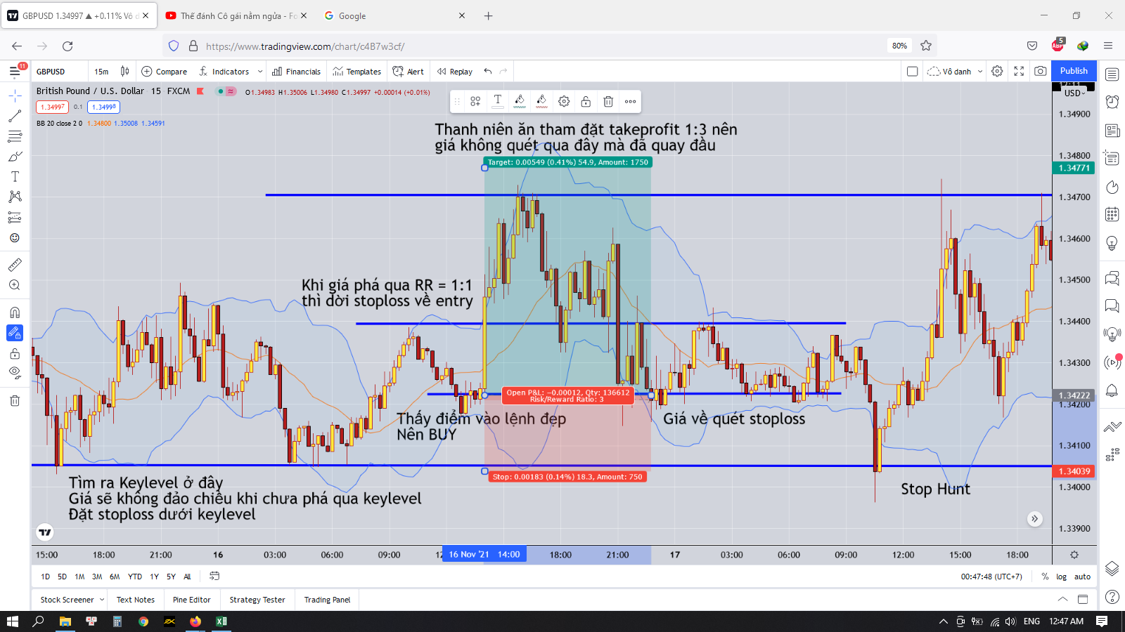

 |  | Đúng là vào lệnh như sách giáo khoa mà vẫn bị hit stoploss
 |  | Vậy vấn đề nằm ở đâu
 |  | Thứ nhất là lòng tham
 |  | Đánh khung thời gian nhỏ thì giá quét qua lại giữa các keylevel ở khung thời gian nhỏ
 |  | Chỉ khi đột phá, phá vỡ keylevel đó thì giá mới đi tiếp |  |  |  | Chính cái này làm cho ai vào lệnh mà đúng lúc giá đột phá và chạy thẳng là ăn nhiều nè
 |  |  |  |  |  | Còn lại thì toàn xịt thôi, xịt do giá quét ngược lại hit stoploss, hoặc nếu không đặt stoploss thì sẽ cháy tài khoản
 |  | Còn lại phần lớn thời gian được gọi là sizeway trong khung thời gian đó |  |  |  | Ăn được 1 lần mà xịt 10 lần thì cũng không ổn cho lắm
 |  | Nhìn hình là ta thấy
 |  | Do đó
 |  | Ta sẽ sử dụng công cụ Fibonacci retracement để đo sóng có thể đạt tới đâu khi giá phá qua đỉnh |  |  |  | Đối với những cặp khác nhau thì nó sẽ khác nhau, không thể áp chung cho nhau được
 |  | Ta sẽ có cái đỉnh cao nhất gần đó
 |  | Và có đáy thấp nhất gần đó
 |  | Sử dụng công cụ fibonacci retracement như hình vẽ
 |  | Đáy là cái đáy thấp nhất gần đó(keylevel dưới) |  |  | bắt đầu là 1
 |  | Đỉnh là đỉnh cao nhất gần đó(Kelevel trên) |  |  | kéo đến khi nào nó đạt 0.5
 |  | Thì cái đỉnh mới sau khi phá keylevel trên sẽ đạt 0.236
 |  | Ta sẽ kẻ đường 0.236 này ra và đặt takeprofit ở đó
 |  | Đó là đối với khung mà chúng ta vào lệnh
 |  | Chứ không phải thích đặt kiểu gì là đặt đâu
 |  | Nếu ta tham lam đặt takeprofit lớn, thì giá sẽ quét lên điểm chốt lời 0.236 kia rồi quét về stoploss của ta là chuyện bình thường
 |  | Nếu muốn chốt lời cao hơn thì phải xem những khung giờ cao hơn và đặt stoploss theo những khung giờ đó

 |  | Việc đặt takeprofit ở 0.236 của fibonacci retracement vẫn là thuộc dạng tham lam
 |  | Nếu mà chúng ta là người cầu toàn thì chỉ cần đặt ở cái đỉnh gần nhất là khả năng ăn kèo chắc chắn đến 90%
 |  | Do theo quy luật là trong một xu hướng là giá luôn retest lại cái đỉnh hay cái đáy gần nhất mà

